【記入例】ｺﾝｸﾘｰﾄﾎﾟﾝﾌﾟ車作業計画書
記入例
工事名 ： |  | ○○橋下部その2工事
コンクリートポンプ車作業計画書 |  |  |  |  |  |  |  |  |  |  |  |  |  |  |  |  |  |  |  |  |  |  |  | 元請確認欄 |  |  |  |  |  |  |  |  |  |  |  |  |  |  | 施工会社確認欄 |  |  |  |  |  |  |  |  |  | 【作業場所及び作業方法】 ※平面図及び断面図（記入は手書きで構いません）

 |  |  |  |  |  |  |  |  |  |  |  |  |  |  |  |  |  |  |  |  |  |  |  | 統括安全 衛生責任者 |  |  |  | 元方安全 衛生管理者 |  |  |  |  | 現場担当者 |  |  |  |  |  | 安全衛生 責任者 |  |  |  |  | 現場担当者 |  |  |  |  |  | 機械の配置、作業半径、打設高、配管の延長、垂直立ち上がり曲がり部等の固定、場内運行経路、路肩対策、地盤の不同沈下対策、制限速度、埋設物・ブロック塀・架空線等の位置、立入禁止範囲、誘導員・見張人・監視員の配置、合図、安全通路、及び安全注意事項等を記入する。

打合せ日 |  |  | 2016 |  |  | 年 |  | 2 |  | 月 |  | 8 |  | 日 |  | ( | 月 |  | )

自筆サイン
自筆サイン
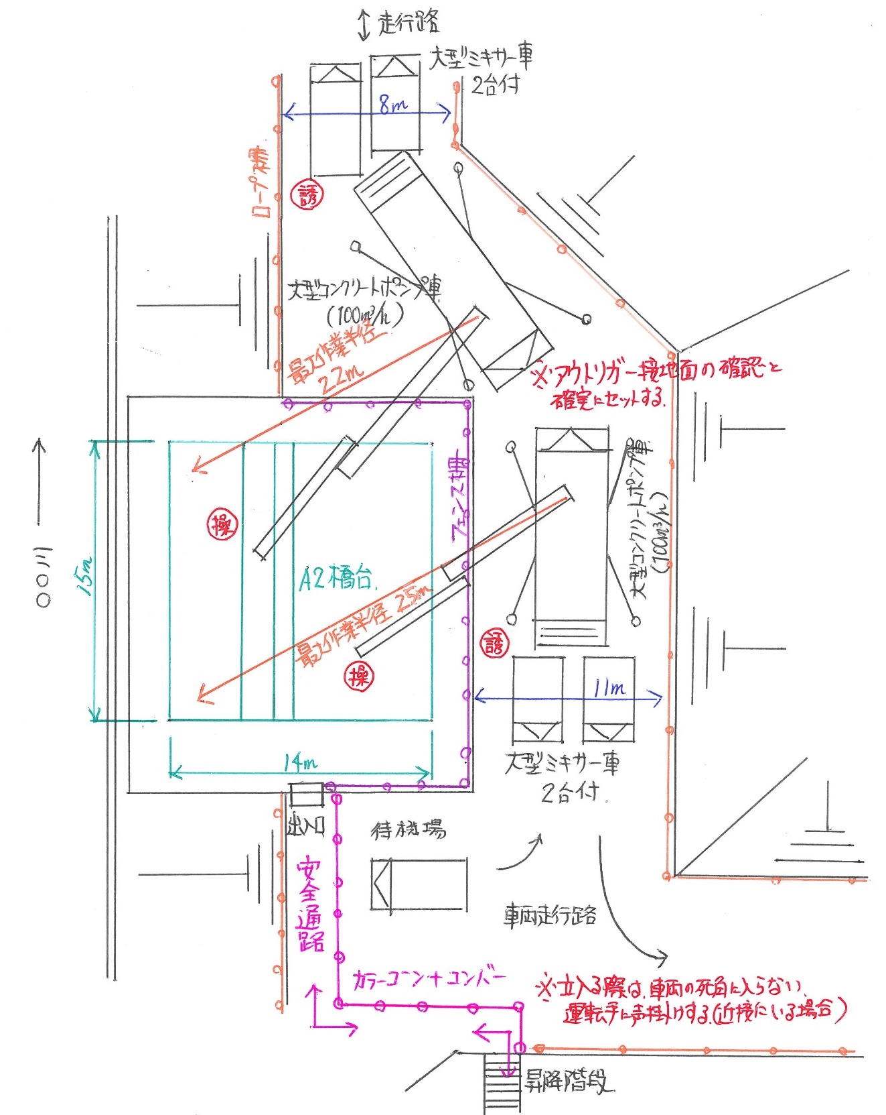
作 業 日 |  |  | 2016 |  |  | 年 |  | 2 |  | 月 |  | 15 |  | 日 |  | ( | 月 |  | )

ｺﾝｸﾘｰﾄ圧送 施工会社名 |  |  | ○○産業 株式会社 |  |  |  |  |  |  |  |  |  |  |  |  |  |  |  | 職 長 名 (安全衛生責任者) |  |  |  |  |  |  | ○○ ○○ |  |  |  |  |  |  |  |  |  | 作成日 |  |  |  | 2016 |  |  | ． | 2 |  | ． | 7

 |  |  |  |  |  |  |  |  |  |  |  |  |  |  |  |  |  |  |  |  |  |  |  |  |  |  |  |  |  |  |  |  |  |  |  | 作成者 |  |  |  | ○○ ○○

作業内容 | 作 業 内 容 |  |  |  | 橋台工 橋台躯体工 底版コンクリート打設作業 |  |  |  |  |  |  |  |  |  |  |  |  |  |  |  |  |  |  |  |  |  |  |  |  |  |  |  | コンクリート配合 |  |  |  |  |  |  |  |  | 打設圧送量

 |  |  |  |  |  |  |  |  |  |  |  |  |  |  |  |  |  |  |  |  |  |  |  |  |  |  |  |  |  |  |  |  | 24-15-40BB |  |  |  |  |  |  |  |  | 650 |  |  |  |  | m3

 | 作 業 場 所 |  |  |  | A2橋台

打合せ・確認・指示事項 | ｺﾝｸﾘｰﾄ圧送会社名 |  |  |  |  | Ａ |  | ○○産業(株) |  |  |  |  |  |  |  |  |  |  |  |  |  |  |  |  |  |  | Ｂ |  | ○○産業(株)

 | ｺﾝｸﾘｰﾄ圧送車 機種・性能 |  |  |  |  | ブーム長 |  |  |  |  | 30 |  |  |  | ｍ |  | 架装形式 |  |  |  |  | ☐ |  | ブーム式 |  |  | ブーム長 |  |  |  |  | 30 |  |  |  | ｍ |  | 架装形式 |  |  |  |  | ☐ |  | ブーム式

 |  |  |  |  |  | 吐出量 |  |  |  |  | 105 |  |  |  | m3/h |  |  |  |  |  |  | ☐ |  | 配管式 |  |  | 吐出量 |  |  |  |  | 105 |  |  |  | m3/h |  |  |  |  |  |  | ☐ |  | 配管式

 |  |  |  |  |  | 圧送方式 |  |  |  |  | ☐ |  | ピストン式 |  |  |  | 操作方式 |  |  |  |  | ☐ |  | ラジコン式 |  |  | 圧送方式 |  |  |  |  | ☐ |  | ピストン式 |  |  |  | 操作方式 |  |  |  |  | ☐ |  | ラジコン式

 |  |  |  |  |  |  |  |  |  |  | ☐ |  | スクイズ式 |  |  |  |  |  |  |  |  | ☐ |  | 操作盤式 |  |  |  |  |  |  |  | ☐ |  | スクイズ式 |  |  |  |  |  |  |  |  | ☐ |  | 操作盤式

 |  |  |  |  |  | 曲管部仕様 |  |  |  |  | ☐ |  | 摩耗検知穴付曲管 |  |  |  |  |  |  |  | ☐ |  | 普通曲管 |  |  |  | 曲管部仕様 |  |  |  |  | ☐ |  | 摩耗検知穴付曲管 |  |  |  |  |  |  |  | ☐ |  | 普通曲管

 |  |  |  |  |  | 普通曲管 の場合 |  |  |  |  | 超音波検測日 |  |  |  |  |  |  |  |  |  |  |  |  |  |  |  | 普通曲管 の場合 |  |  |  |  | 超音波検測日

 |  |  |  |  |  |  |  |  |  |  | 平成 |  |  | 27 |  | 年 |  | 9 |  | 月 |  | 16 |  | 日実施 |  |  |  |  |  |  |  | 平成 |  |  | 27 |  | 年 |  | 10 |  | 月 |  | 29 |  | 日実施

 |  |  |  |  |  |  |  |  |  |  | 防護カバー |  |  |  |  | ☐ |  | 有り |  |  |  | ☐ |  | 無し |  |  |  |  |  |  |  | 防護カバー |  |  |  |  | ☐ |  | 有り |  |  |  | ☐ |  | 無し

 | ｺﾝｸﾘｰﾄ圧送機操作者名 |  |  |  |  | ○○ ○○ |  |  |  |  |  |  |  |  |  |  | [ | 1級ｺﾝｸﾘｰﾄ圧送技能士 |  |  |  |  |  |  |  | ] | ◎◎ ◎◎ |  |  |  |  |  |  |  |  |  |  | [ | 1級ｺﾝｸﾘｰﾄ圧送技能士 |  |  |  |  |  |  |  |  | ]

 | 打設配置場所 |  |  |  |  | A2橋台 北側 |  |  |  |  |  |  |  |  |  |  |  |  |  |  |  |  |  |  |  |  | A2橋台 東側

 | 作業予定時間 |  |  |  |  | 8 |  |  | 時 |  | 30 |  |  | 分 |  | ～ |  | 15 |  |  | 時 |  | 30 |  | 分 |  | 8 |  |  | 時 |  | 30 |  |  | 分 |  | ～ |  | 15 |  |  | 時 |  | 30 |  |  | 分

 | 現場条件 | 地 形 |  |  |  | ☐ |  | 平坦地 |  |  |  | ☐ |  | 傾斜地 |  |  |  |  |  |  |  |  |  |  |  |  | ☐ |  | 平坦地 |  |  |  | ☐ |  | 傾斜地

 |  | 機械足場 |  |  |  | ☐ |  | アスファルト |  |  |  |  | ☐ |  | コンクリート |  |  |  |  | ☐ |  | 敷砂利 |  |  |  |  | ☐ |  | アスファルト |  |  |  |  | ☐ |  | コンクリート |  |  |  |  | ☐ |  | 敷砂利

 |  |  |  |  |  | ☐ |  | 敷鉄板 |  |  |  | ☐ |  | 地山 |  |  | ☐ |  | その他 〔 |  |  |  |  |  |  | 〕 | ☐ |  | 敷鉄板 |  |  |  | ☐ |  | 地山 |  |  | ☐ |  | その他 〔 |  |  |  |  |  |  |  | 〕

 |  | 近接環境 |  |  |  | ☐ |  | 農耕地 |  |  | ☐ |  | 住宅 |  |  | ☐ |  | 建物 |  |  | ☐ |  | 一般道 |  |  |  | ☐ |  | 農耕地 |  |  | ☐ |  | 住宅 |  |  | ☐ |  | 建物 |  |  | ☐ |  | 一般道

 |  |  |  |  |  | ☐ |  | 鉄道 |  |  | ☐ |  | 幹線水路 |  |  |  | ☐ |  | 駐車場 |  |  | ☐ |  | 変電所 |  |  | ☐ |  | 鉄道 |  |  | ☐ |  | 幹線水路 |  |  |  | ☐ |  | 駐車場 |  |  | ☐ |  | 変電所

 |  |  |  |  |  | ☐ |  | ガスタンク |  |  |  | ☐ |  | その他 〔 |  |  |  | 河川堤防 |  |  |  |  |  |  |  | 〕 | ☐ |  | ガスタンク |  |  |  | ☐ |  | その他 〔 |  |  |  | 河川堤防 |  |  |  |  |  |  |  |  | 〕

 |  | 架空線近接 |  |  |  | ☐ |  | 無 |  | ☐ |  | 有 |  | 〔対策〕 |  |  |  |  |  |  |  |  |  |  |  |  | ☐ |  | 無 |  | ☐ |  | 有 |  | 〔対策〕

 |  | 打設距離 (作業範囲) |  |  |  | 22 |  |  |  |  |  | ｍ |  | 打設高 (高低差) |  |  |  |  |  |  |  | 8 |  |  | ｍ |  | 25 |  |  |  |  |  | ｍ |  | 打設高 (高低差) |  |  |  |  |  |  |  | 8 |  |  |  | ｍ

 | 人員配置 |  |  |  |  | 氏 名 |  |  |  |  |  |  |  |  |  |  | 会社名 |  |  |  |  |  |  |  |  |  | 氏 名 |  |  |  |  |  |  |  |  |  |  | 会社名

 |  | 作業指揮者名 |  |  |  | ○○ ○○ |  |  |  |  |  |  |  |  |  |  | [ | ○○産業(株) |  |  |  |  |  |  |  | ] | ◎◎ ◎◎ |  |  |  |  |  |  |  |  |  |  | [ | ○○産業(株) |  |  |  |  |  |  |  |  | ]

 |  | 筒先合図者名 |  |  |  | □□ □□ |  |  |  |  |  |  |  |  |  |  | [ | 〃 |  |  |  |  |  |  |  | ] | ◇◇ ◇◇ |  |  |  |  |  |  |  |  |  |  | [ | 〃 |  |  |  |  |  |  |  |  | ]

 |  | 誘導者名 |  |  |  | △△ △△ |  |  |  |  |  |  |  |  |  |  | [ | 〃 |  |  |  |  |  |  |  | ] | ▽▽ ▽▽ |  |  |  |  |  |  |  |  |  |  | [ | 〃 |  |  |  |  |  |  |  |  | ] | 【遵守事項】

 |  |  |  |  |  |  |  |  |  |  |  |  |  |  |  |  |  |  |  |  |  |  |  |  |  |  |  |  |  |  |  |  |  |  |  |  |  |  |  |  |  |  |  |  |  |  |  |  | ・ |  | 安全関係書類提出時、整備点検記録の提出 | ・ | 修理作業時は指揮者を定め、必要に応じて安全支柱、安全ブロックを使用する
 | 安全対策 | 合図方法 |  |  |  | ☐ |  | 無線 |  |  | ☐ |  | 有線 |  |  | ☐ |  | 笛 |  | ☐ |  | 手合図 |  |  |  |  | ☐ |  | 無線 |  |  | ☐ |  | 有線 |  |  | ☐ |  | 笛 |  | ☐ |  | 手合図
 |  |  |  |  |  |  |  |  |  |  |  |  |  |  |  |  |  |  |  |  |  |  |  |  |  |  |  |  |  |  |  |  |  |  |  |  |  |  |  |  |  |  |  |  |  |  |  |  | ・ |  | ポンプ車本体の輸送管の整備及び摩耗点検方法を確認する | ・ | やむを得ず傾斜地に設置する場合はタイヤ歯止めを確実に行うこと
 |  |  |  |  |  | ☐ |  | その他 〔 |  |  |  | クラクション |  |  |  |  |  |  |  |  |  |  |  |  |  | 〕 | ☐ |  | その他 〔 |  |  |  | クラクション |  |  |  |  |  |  |  |  |  |  |  |  |  |  | 〕
 |  |  |  |  |  |  |  |  |  |  |  |  |  |  |  |  |  |  |  |  |  |  |  |  |  |  |  |  |  |  |  |  |  |  |  |  |  |  |  |  |  |  |  |  |  |  |  |  |  |  | 【打音・目視のみで点検を行っている場合】 検知穴付管の使用とする | ・ | ホッパーにはスクリーンをとりつけること
 |  | 立入禁止措置 |  |  |  | ☐ |  | バリケード |  |  |  |  | ☐ |  | カラーコーン |  |  |  |  |  | ☐ |  | ロープ |  |  |  | ☐ |  | バリケード |  |  |  |  | ☐ |  | カラーコーン |  |  |  |  |  | ☐ |  | ロープ
 |  |  |  |  |  |  |  |  |  |  |  |  |  |  |  |  |  |  |  |  |  |  |  |  |  |  |  |  |  |  |  |  |  |  |  |  |  |  |  |  |  |  |  |  |  |  |  |  |  |  | 【検知穴付管でない場合】 超音波測定後防護カバー取付とする | ・ | 閉塞時の復旧作業手順、ポンプ洗浄作業手順を定めておくこと
 |  |  |  |  |  | ☐ |  | 監視人配置 |  |  |  |  |  |  |  |  |  |  |  |  |  |  |  |  |  |  | ☐ |  | 監視人配置
 |  |  |  |  |  |  |  |  |  |  |  |  |  |  |  |  |  |  |  |  |  |  |  |  |  |  |  |  |  |  |  |  |  |  |  |  |  |  |  |  |  |  |  |  |  |  |  |  | ・ |  | 始業前点検を行うこと | ・ | 輸送管の固定は十分強度のある固定器材を用いて緊結し、圧送開始後
 | 作業の方法 (指導･指示事項) |  |  | 元請記入欄 |  |  | 作業開始前の圧送管エルボの |  |  |  |  |  |  |  |  |  |  |  |  |  |  |  |  |  |  |  |  | 作業開始前の圧送管エルボの
 |  |  |  |  |  |  |  |  |  |  |  |  |  |  |  |  |  |  |  |  |  |  |  |  |  |  |  |  |  |  |  |  |  |  |  |  |  |  |  |  |  |  |  |  |  |  |  |  | ・ |  | 悪天候の場合は作業指揮者が作業中止の判断を行う（強風、大雨、大雪等） |  | 再点検を行い増締めを行うこと
 |  |  |  |  |  |  | 要点検すること |  |  |  |  |  |  |  |  |  |  |  |  |  |  |  |  |  |  |  |  | 要点検すること
 |  |  |  |  |  |  |  |  |  |  |  |  |  |  |  |  |  |  |  |  |  |  |  |  |  |  |  |  |  |  |  |  |  |  |  |  |  |  |  |  |  |  |  |  |  |  |  |  | ・ |  | 作業に必要な照度を確保すること。（夜間作業又は立坑内作業等） | ・ | ホッパー内を点検する場合は、エンジン及び攪拌機を停止させること

 |  |  |  |  |  |  |  |  |  |  |  |  |  |  |  |  |  |  |  |  |  |  |  |  |  |  |  |  |  |  |  |  |  |  |  |  |  |  |  |  |  |  |  |  |  |  |  |  | ・ |  | アウトリガーを最大に張り出し、必要に応じて敷鉄板等を使用すること | ・ | ブーム先端ホースの落下防止装置を確認すること
参加者確認 サイン |  | （職長） |  |  |  | （作業関係者 Ａ） |  |  |  |  |  |  |  | 周知日： 周知者： |  |  |  |  |  |  |  |  |  |  |  |  | （作業関係者 Ｂ） |  |  |  |  |  |  |  | 周知日： 周知者：
 |  |  |  |  |  |  |  |  |  |  |  |  |  |  |  |  |  |  |  |  |  |  |  |  |  |  |  |  |  |  |  |  |  |  |  |  |  |  |  |  |  |  |  |  |  |  |  |  | 【禁止事項】
 |  |  |  |  |  | ※サインする空白がない場合、右側の空白にサインする |  |  |  |  |  |  |  |  |  |  |  |  |  |  |  |  |  |  |  |  | ※サインする空白がない場合、右側の空白にサインする
 |  |  |  |  |  |  |  |  |  |  |  |  |  |  |  |  |  |  |  |  |  |  |  |  |  |  |  |  |  |  |  |  |  |  |  |  |  |  |  |  |  |  |  |  |  |  |  |  | ・ |  | アウトリガーをセットせずブーム操作を行わない | ・ | コンクリートポンプ車のホッパー上に乗らない

自筆サイン
自筆サイン
 |  |  |  |  |  |  |  |  |  |  |  |  |  |  |  |  |  |  |  |  |  |  |  |  |  |  |  |  |  |  |  |  |  |  |  |  |  |  |  |  |  |  |  |  |  |  |  |  | ・ |  | 先端ホースの前方や真下に立入らない | ・ | 輸送管にモルタル漏れ防止用養生シートの取付け

 |  |  |  |  |  |  |  |  |  |  |  |  |  |  |  |  |  |  |  |  |  |  |  |  |  |  |  |  |  |  |  |  |  |  |  |  |  |  |  |  |  |  |  |  |  |  |  |  | 【元方指導事項】

 |  |  |  |  |  |  |  |  |  |  |  |  |  |  |  |  |  |  |  |  |  |  |  |  |  |  |  |  |  |  |  |  |  |  |  |  |  |  |  |  |  |  |  |  |  |  |  |  | 不同沈下、路肩崩壊による機械の転倒、架空線による感電等を防止するための措置について指導する。 (安衛法第29条の2) ※元請がリースした機械は、必ず職員が計画書の内容を運転者に周知する。

※本帳票は、法律上作成義務があるため必要なものである。 |  |  |  |  |  |  |  |  |  |  |  |  |  |  |  |  |  |  |  |  |  |  |  |  |  |  |  |  |  |  |  |  |  |  |  |  |  |  |  |  |  |  |  |  |  |  |  |  |  |  |  |  | 廣安管様式 第3号-4(2018.8.1)

